Лист1
 |  | А1 8 (029) 359-49-15
 |  | e-mail: ideamarket@mail.ru
 |  | оптовый отдел Наталия
 |  | "26" ноября 2025 г.
 | Фото | Артикул | Код | Дизайн | Размер | Состав | Упаковка | Доступно | Заказ | Цена ОПТ без НДС, бел.руб. | Цена ОПТ с НДС 20%, бел.руб.
Плед "Элис", 140х200
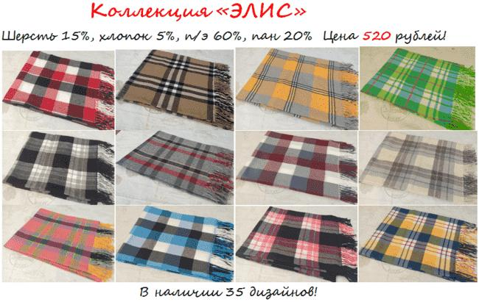 |  | "ЭЛИС" | 50252 | 70 различных сочетаний цветов. ПРОДАЮТСЯ МИКСОМ. | 140х200 | Шерсть 15%, хлопок 5%, п/э 60%, пан 20% | пакет п/э | >1000 | 0 | 22.40 | 26.88 | 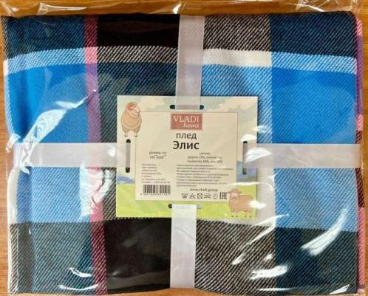
Плед "Элис", 140х200 |  |  |  |  |  |  |  |  |  |  | 0.00
 | 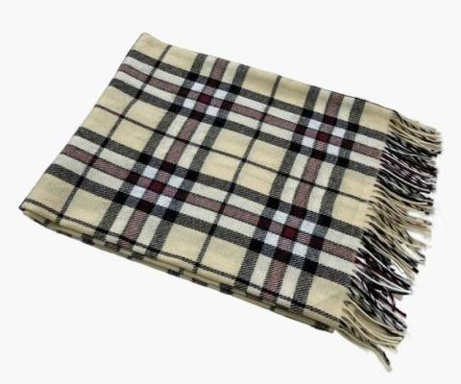 | "Элис" | 50284 | беж-красн-антр рап.6 | 150х200 | шерсть 15% хлопок 5% полиэстер 60% пан 20% | пакет п/э | >100 | 0 | 24.27 | 29.12
 | 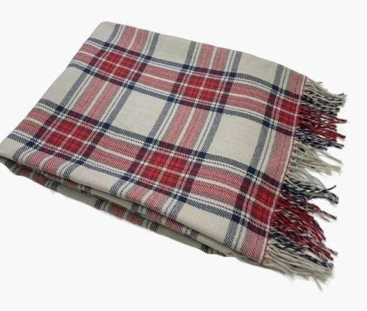 | "Элис" | 50285 | B15, беж/красн/син рап.1 | 150х200 | шерсть 15% хлопок 5% полиэстер 60% пан 20% | пакет п/э | >100 | 0 | 24.27 | 29.12
 |  | "Элис" | 50279 | бел-беж-кор рап.1 | 150х200 | шерсть 15% хлопок 5% полиэстер 60% пан 20% | пакет п/э | >100 | 0 | 24.27 | 29.12
 |  | "Элис" | 50278 | бел-беж-кор рап.8 | 150х200 | шерсть 15% хлопок 5% полиэстер 60% пан 20% | пакет п/э | 3 | 0 | 24.27 | 29.12
 |  | "Элис" | 50282 | син-бел-т.син рап.4 | 150х200 | шерсть 15% хлопок 5% полиэстер 60% пан 20% | пакет п/э | >100 | 0 | 24.27 | 29.12
 |  | "Элис" | 50276 | бел-беж-кор рап.4 | 150х200 | шерсть 15% хлопок 5% полиэстер 60% пан 20% | пакет п/э | >100 | 0 | 24.27 | 29.12
 | 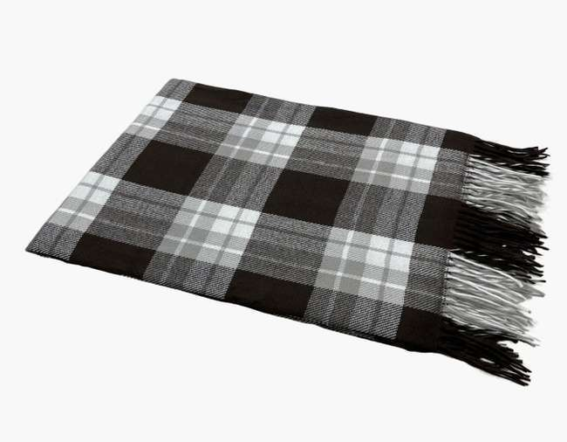 | "Элис" | 50286 | бел-сер-кор рап.4 | 150х200 | шерсть 15% хлопок 5% полиэстер 60% пан 20% | пакет п/э | 5 | 0 | 24.27 | 29.12
 |  | "Элис" | 50280 | бел-сер-красн рап.4 | 150х200 | шерсть 15% хлопок 5% полиэстер 60% пан 20% | пакет п/э | >100 | 0 | 24.27 | 29.12
 |  | "Элис" | 50277 | бел-сер-св.кор рап.4 | 150х200 | шерсть 15% хлопок 5% полиэстер 60% пан 20% | пакет п/э | >100 | 0 | 24.27 | 29.12
 | 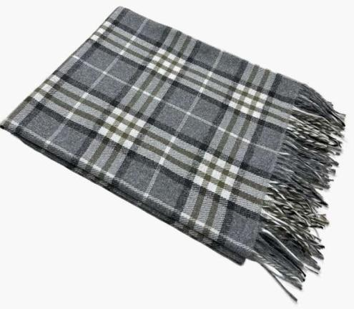 | "Элис" | 50283 | бел-сер-т.сер рап.4 | 150х200 | шерсть 15% хлопок 5% полиэстер 60% пан 20% | пакет п/э | >100 | 0 | 24.27 | 29.12
 | 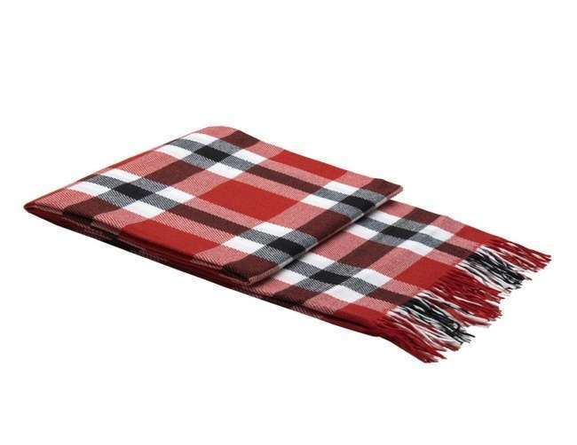 | "Элис" | 50281 | красн-бел-антр рап.4 | 150х200 | шерсть 15% хлопок 5% полиэстер 60% пан 20% | пакет п/э | >100 | 0 | 24.27 | 29.12
Пледы "Милан ", 150х200 |  |  |  |  |  |  |  |  |  |  | 0.00 | ДИЗАЙН Ёлочка
 |  | "МИЛАН" | 50299 | B17, бел/красн рап.2 | 150х200 | шерсть 15% хлопок 5% полиэстер 60% пан 20% | пакет п/э | >100 | 0 | 25.21 | 30.25
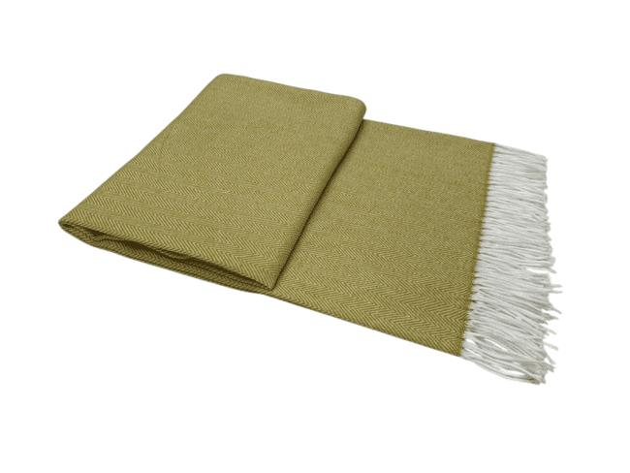 |  | "МИЛАН" | 50300 | B18, бел/горчица рап.2 | 150х200 | шерсть 15% хлопок 5% полиэстер 60% пан 20% | пакет п/э | 50 | 0 | 25.21 | 30.25
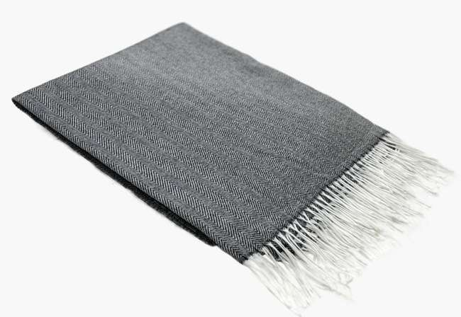 |  | "МИЛАН" | 50289 | бел-т.сер рап.1 | 150х200 | шерсть 15% хлопок 5% полиэстер 60% пан 20% | пакет п/э | >100 | 0 | 25.21 | 30.25 | 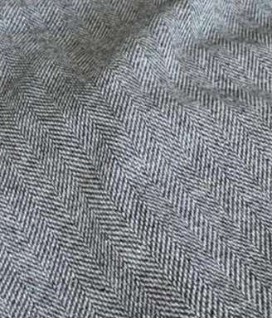
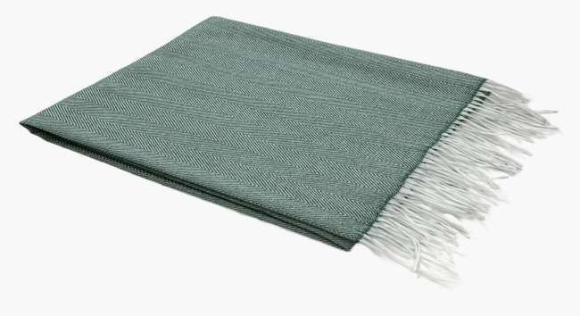 |  | "МИЛАН" | 50287 | бел-зел рап.1 | 150х200 | шерсть 15% хлопок 5% полиэстер 60% пан 20% | пакет п/э | >100 | 0 | 25.21 | 30.25 | 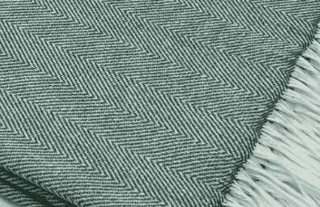
Плед "Пикник", 140х200 |  |  |  |  |  |  |  |  |  |  | 0.00
 | 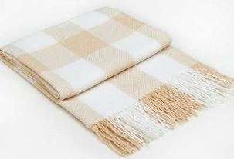 | "Пикник" | 50079 | бел-беж рап.8 | 140х200 | хлопок 20% п/э 40% пан 40% | пакет п/э | 56 | 0 | 36.87 | 44.24
 | 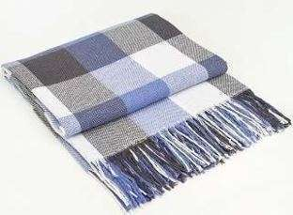 | "Пикник" | 50069 | бел-син-сер рап.8 | 140х200 | хлопок 20% п/э 40% пан 40% | пакет п/э | 30 | 0 | 36.87 | 44.24
Плед "Пикник", 170х210 |  |  |  |  |  |  |  |  |  |  | 0.00
 | 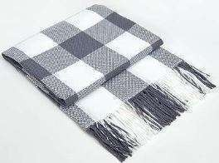 | "Пикник" | 50117 | бел-сер рап.8 | 170*210 | хлопок 20% п/э 40% пан 40% | пакет п/э | 75 | 0 | 42.47 | 50.96
 | 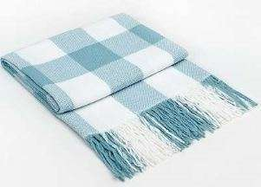 | "Пикник" | 50318 | бел-мята рап,8 | 170*210 | хлопок 20% п/э 40% пан 40% | пакет п/э | 83 | 0 | 42.47 | 50.96
Плед "Марокко", 140х200 |  |  |  |  |  |  |  |  |  |  | 0.00
 | 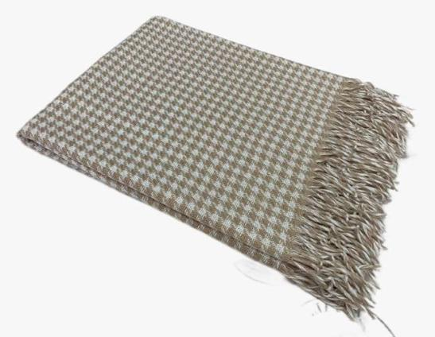 | МАРОККО | 50206 | Chanel, бел-беж | 140х200 | Хлопок-25%, п/э-50%, пан-25% | пакет п/э | >100 | 0 | 37.80 | 45.36
 | 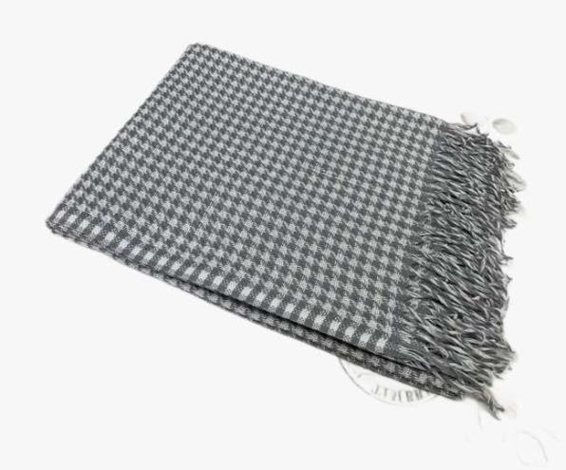 | МАРОККО | 50207 | Chanel, бел-сер | 140х200 | Хлопок-25%, п/э-50%, пан-25% | пакет п/э | >100 | 0 | 37.80 | 45.36
 | 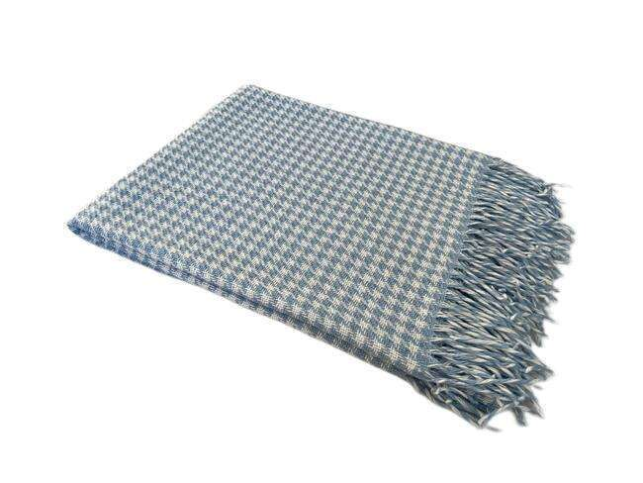 | МАРОККО | 50224 | Chanel, бел-голубой | 140х200 | Хлопок-25%, п/э-50%, пан-25% | пакет п/э | 94 | 0 | 37.80 | 45.36
 | 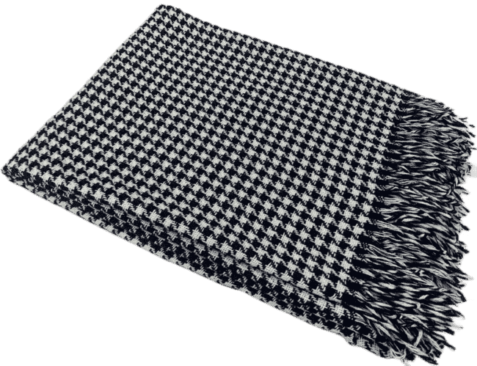 | МАРОККО | 50226 | Chanel, бел-тёмно синий | 140х200 | Хлопок-25%, п/э-50%, пан-25% | пакет п/э | >100 | 0 | 37.80 | 45.36
Плед "Валенсия", 140х200 |  |  |  |  |  |  |  |  |  |  | 0.00 | УПАКОВКА
 | 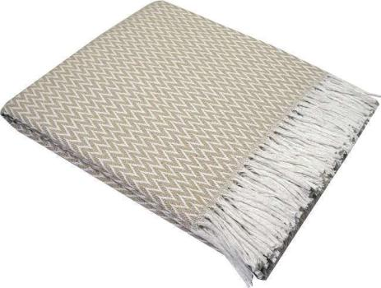 | «Валенсия» | 07079 | 01/ANTONIO, белый-пес | 140х200 | хлопок 50% п/э 30% пан 20% | пакет п/э | 8 | 0 | 46.21 | 55.45 | 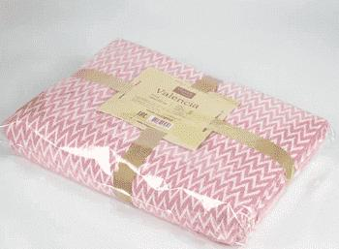
 | 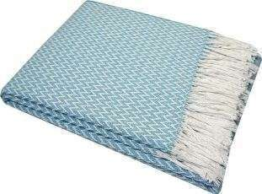 | «Валенсия» | 07072 | 01/ANTONIO, белый-мятный | 140х200 | хлопок 50% п/э 30% пан 20% | пакет п/э | >100 | 0 | 46.21 | 55.45
 | 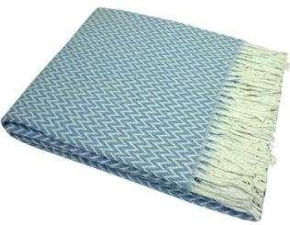 | «Валенсия» | 07823 | 01/ANTONIO, белый-яр. гол | 140х200 | хлопок 50% п/э 30% пан 20% | пакет п/э | >100 | 0 | 46.21 | 55.45
 | 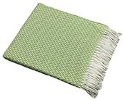 | «Валенсия» | 13502 | 01/ANTONIO, белый-ярко салат | 140х200 | хлопок 50% п/э 30% пан 20% | пакет п/э | 8 | 0 | 46.21 | 55.45
 | 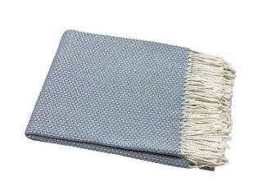 | «Валенсия» | 10881 | 13/BOUCLE, белый-дым | 140х200 | хлопок 50% п/э 30% пан 20% | пакет п/э | 14 | 0 | 46.21 | 55.45
 | 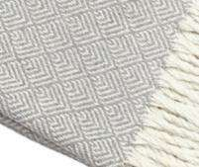 | «Валенсия» | 13053 | 155S/MARE, бел-дым | 140х200 | хлопок 50% п/э 30% пан 20% | пакет п/э | 5 | 0 | 46.21 | 55.45
 | 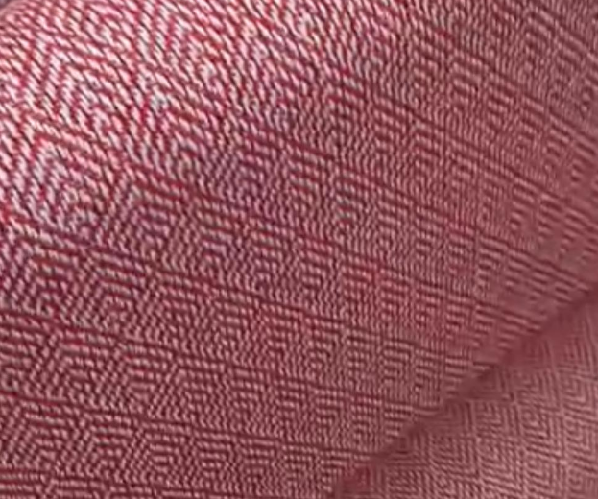 | «Валенсия» | 50332 | 155S/MARE, бел-красн. | 140х200 | хлопок 50% п/э 30% пан 20% | пакет п/э | 8 | 0 | 46.21 | 55.45
 | 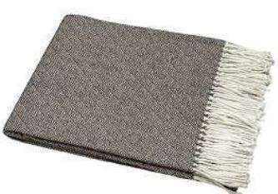 | «Валенсия» | 50219 | 155S/MARE, св. кор | 140х200 | хлопок 50% п/э 30% пан 20% | пакет п/э | >100 | 0 | 46.21 | 55.45
 |  | «Валенсия» | 50200 | BOUCLE REPS , бел-дым | 140х200 | хлопок 50% п/э 30% пан 20% | пакет п/э | >100 | 0 | 46.21 | 55.45
 |  | «Валенсия» | 50195 | BOUCLE REPS , бел-пес | 140х200 | хлопок 50% п/э 30% пан 20% | пакет п/э | >100 | 0 | 46.21 | 55.45
 | 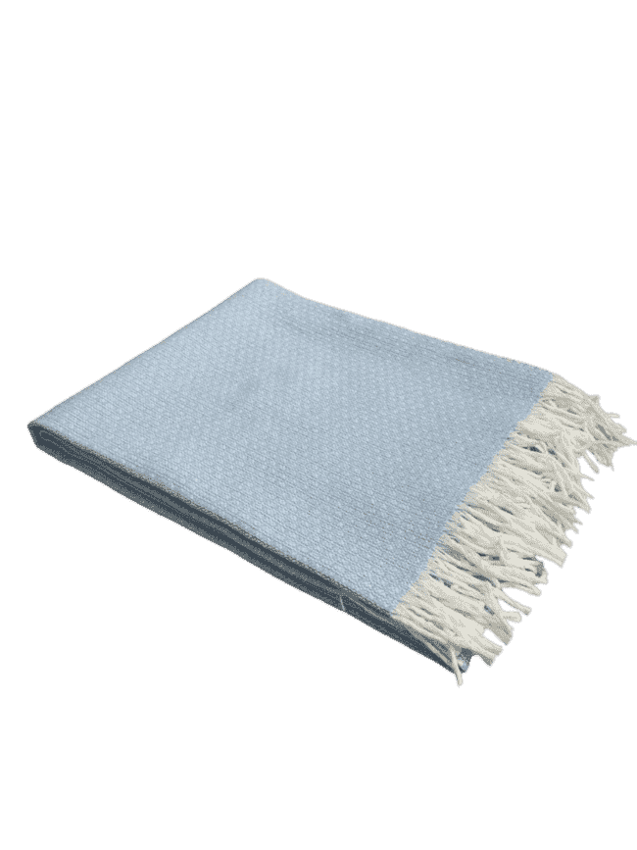 | «Валенсия» | 50198 | 13/BOUCLE REPS, бел-гол | 140х200 | хлопок 50% п/э 30% пан 20% | пакет п/э | 87 | 0 | 46.21 | 55.45
 | 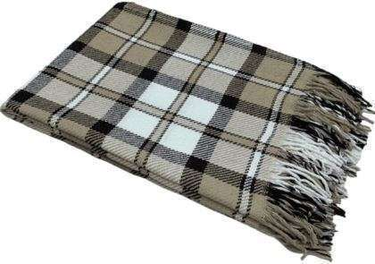 | «Валенсия» | 50110 | 04/BABBLE, бел-пес-кор | 140х200 | хлопок 50% п/э 30% пан 20% | пакет п/э | 54 | 0 | 46.21 | 55.45
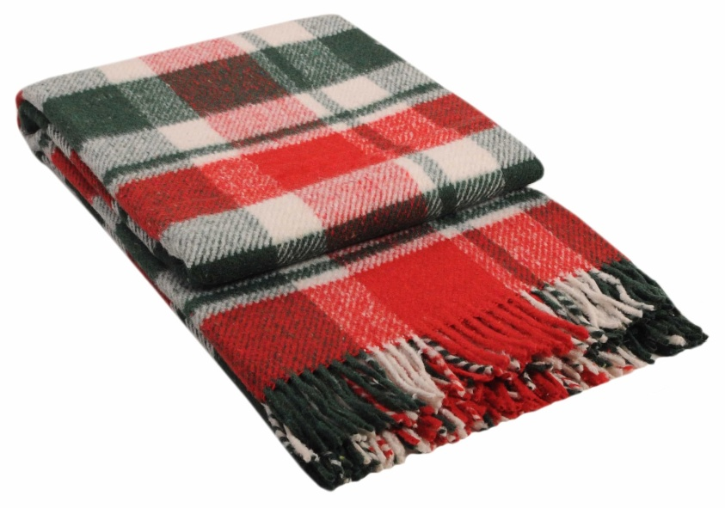 |  | «Валенсия» | 50261 | 04/BABBLE, бел-красн-зел | 140х200 | хлопок 50% п/э 30% пан 20% | пакет п/э | 21 | 0 | 46.21 | 55.45
 | 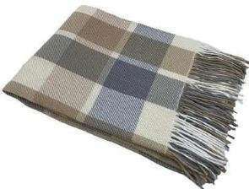 | «Валенсия» | 07919 | 08/LAURA, белый-дым-пес-пес | 140х200 | хлопок 50% п/э 30% пан 20% | пакет п/э | 99 | 0 | 46.21 | 55.45
 | 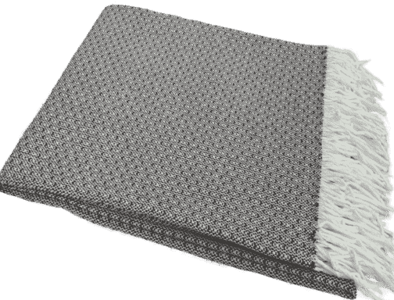 | «Валенсия» | 50209 | 13/BOUCLE REPS, бел-кор | 140х200 | хлопок 50% п/э 30% пан 20% | пакет п/э | >100 | 0 | 46.21 | 55.45
 | 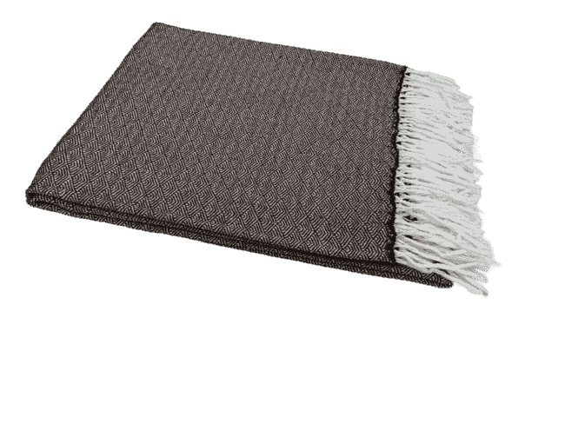 | «Валенсия» | 50210 | КЛЕОПАТРА, бел-кор | 140х200 | хлопок 50% п/э 30% пан 20% | пакет п/э | >100 | 0 | 46.21 | 55.45
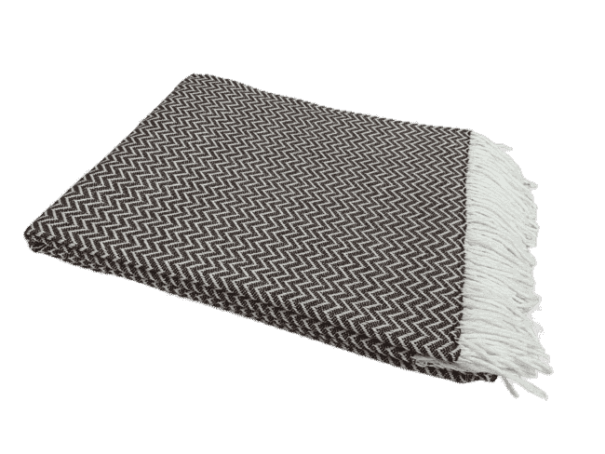 |  | «Валенсия» | 50217 | КОРДИЛЬЕРЫ, бел-кор | 140х200 | хлопок 50% п/э 30% пан 20% | пакет п/э | >100 | 0 | 46.21 | 55.45
 | Плед хлопковый Елочка, 140х200 |  |  |  |  |  |  |  |  |  | 0.00
 |  | Ёлочка | 50166 | бел-сер | 140х200 | Хлопок 95%, п/э 5% | пакет п/э | 1 | 0 | 46.63 | 55.96
 | 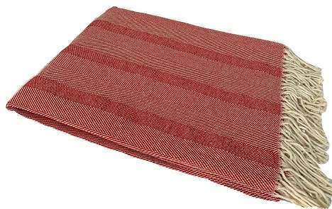 | Ёлочка | 50228 | бел-красн | 140х200 | Хлопок 95%, п/э 5% | пакет п/э | 1 | 0 | 46.63 | 55.96
ЛЮКС! Плед Хлопковый Жаккардовый, 160х220 |  |  |  |  |  |  |  |  |  |  | 0.00
 | 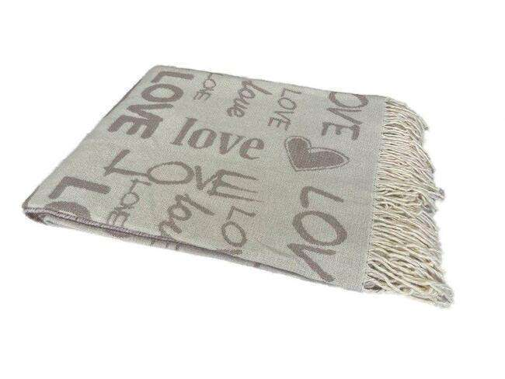 | LOVE | 50227 | бел-беж | 160х220 | 100% Хлопок | чемодан ПВХ | >100 | 0 | 74.68 | 89.62
 | 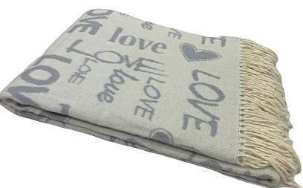 | LOVE | 50231 | бел-сер | 160х220 | 100% Хлопок | чемодан ПВХ | >100 | 0 | 74.68 | 89.62
 | 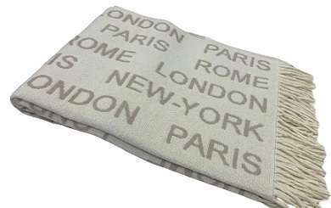 | CITY | 50245 | бел-беж | 160х220 | 100% Хлопок | чемодан ПВХ | >100 | 0 | 74.68 | 89.62
Плед-покрывало "Валенсия", 200х220 |  |  |  |  |  |  |  |  |  |  | 0.00
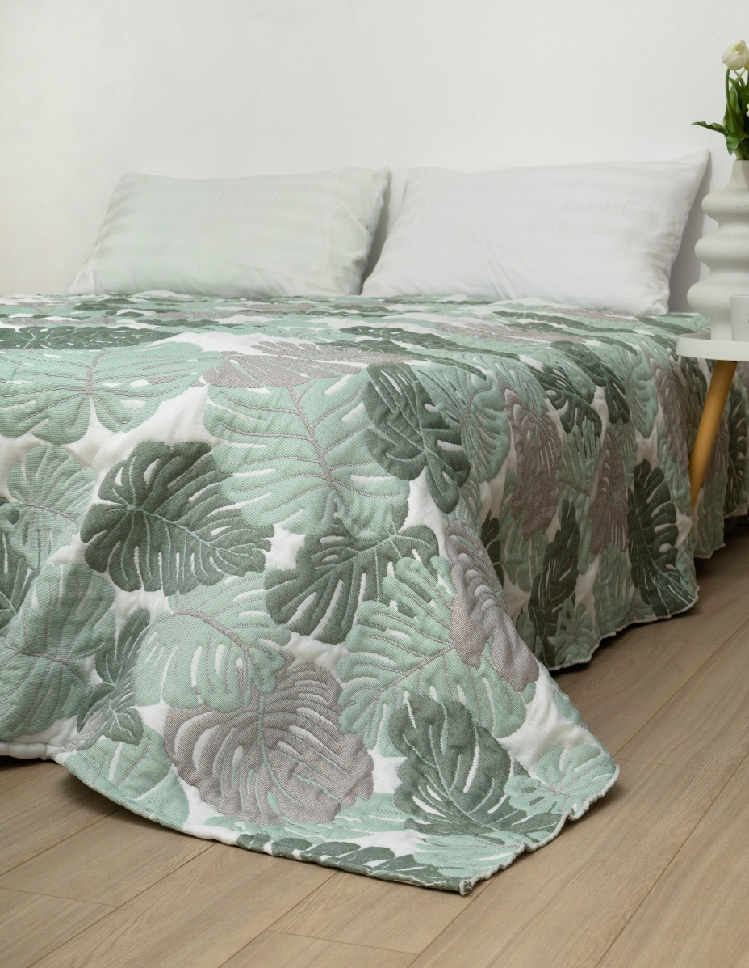 |  | ПОКРЫВАЛО | 50306 | бел-беж-зел | 210х240 | хлопок 50% п/э 30% пан 20% | пакет п/э | 5 | 0 | 93.34 | 112.01
 | 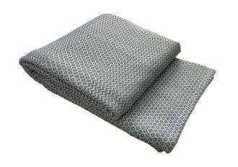 | Плед-покрывало "Валенсия" | 50147 | NEAPOL, белый-дым | 200х220 | хлопок 50% п/э 30% пан 20% | пакет п/э | 1 | 0 | 64.88 | 77.86
 |  |  |  | Пледы "Палермо ", 140х200 |  |  |  |  |  |  | 0.00
 | 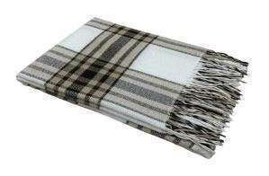 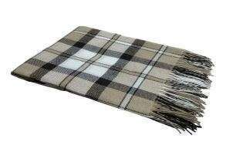 | "Палермо" | 10263 | 04/CROCUS, белый-пес-каст | 140х200 | шерсть 20% пан 40% п/э 40% | пакет п/э | 22 | 0 | 46.63 | 55.96
 | 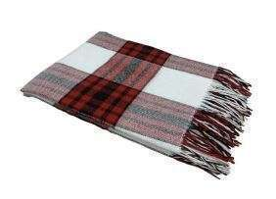 | "Палермо" | 50109 | 01, белый-красн-антр | 140х200 | шерсть 20% пан 40% п/э 40% | пакет п/э | >100 | 0 | 46.63 | 55.96
 |  | "Палермо" | 50104 | 01/бел-пес-каст | 140х200 | шерсть 20% пан 40% п/э 40% | пакет п/э | 12 | 0 | 46.63 | 55.96
 | 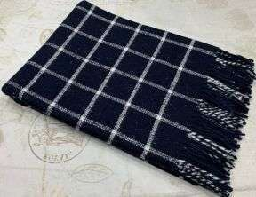 | "Палермо" | 12991 | 15S/SOUL, т.син-бел-т.син | 140х200 | шерсть 20% пан 40% п/э 40% | пакет п/э | >100 | 0 | 46.63 | 55.96
Плед "Метро", 140х200 |  |  |  |  |  |  |  |  |  |  | 0.00
 | 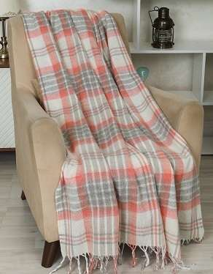 | "Метро" | 50247 | 4/CANNY, бел-сер-красн | 140х200 | Шерсть 50%, п/э 30%, пан 20% | Чемодан ПВХ | >100 | 0 | 52.28 | 62.74
 | 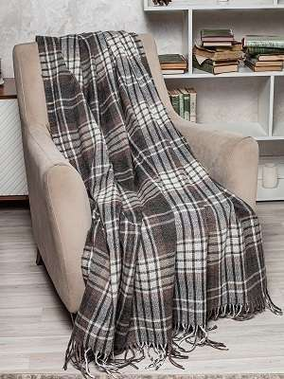 | "Метро" | 50176 | 4/CANNY, беж-т.сер-кор | 140х200 | Шерсть 50%, п/э 30%, пан 20% | Чемодан ПВХ | 3 | 0 | 52.28 | 62.74
Плед "Метро", 170х210 |  |  |  |  |  |  |  |  |  |  | 0.00
 | 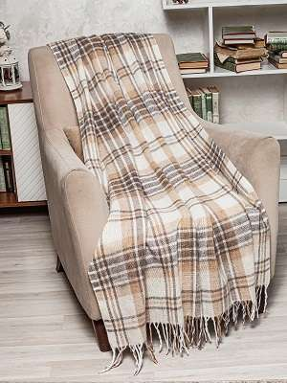 | "Метро" | 08959 | 4/CANNY, бел-беж-кор | 170х210 | Шерсть 50%, п/э 30%, пан 20% | Чемодан ПВХ | 8 | 0 | 76.55 | 91.86
 |  | "Метро" | 50256 | 4/CANNY, бел-т.сер-кор | 170х210 | Шерсть 50%, п/э 30%, пан 20% | Чемодан ПВХ | >100 | 0 | 76.55 | 91.86
 | 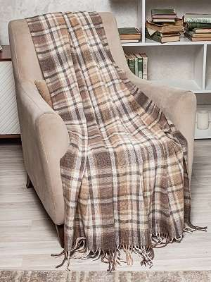 | "Метро" | 08987 | 3/BOON, бел-беж-кор | 170х210 | Шерсть 50%, п/э 30%, пан 20% | Чемодан ПВХ | >100 | 0 | 76.55 | 91.86
 |  | "Метро" | 50274 | 4/CANNY, бел-сер-красн | 170х210 | Шерсть 50%, п/э 30%, пан 20% | Чемодан ПВХ | >100 | 0 | 76.55 | 91.86
 |  | "Метро" | 50257 | 4/CANNY, бел-сер-зел | 170х210 | Шерсть 50%, п/э 30%, пан 20% | Чемодан ПВХ | >100 | 0 | 76.55 | 91.86
Плед "Эльф", 140х200 |  |  |  |  |  |  |  |  |  |  | 0.00
 |  | "Эльф" | 50211 | 01/LIAM, св.желт-св.красн-св.зел | 140х200 | Новозеландская шерсть - 70%, п/э -30% | Чемодан ПВХ | >100 | 0 | 74.68 | 89.62
 |  | "Эльф" | 09353 | 01/LIAM, желт-красн-зел | 140х200 | Новозеландская шерсть - 70%, п/э -30% | Чемодан ПВХ | 50 | 0 | 74.68 | 89.62
 |  | "Эльф" | 12044 | 02/NOAH,бел-тер-кор | 140х200 | Новозеландская шерсть - 70%, п/э -30% | Чемодан ПВХ | >100 | 0 | 74.68 | 89.62
 |  | "Эльф" | 50208 | 02/NOAN, бел-коралл-св.коричн. | 140х200 | Новозеландская шерсть - 70%, п/э -30% | Чемодан ПВХ | 35 | 0 | 74.68 | 89.62
 |  | "Эльф" | 10296 | 02/NOAN, бел-красн-антр | 140х200 | Новозеландская шерсть - 70%, п/э -30% | Чемодан ПВХ | >100 | 0 | 74.68 | 89.62
 |  | "Эльф" | 08876 | 02/NOAH, бел-беж-кор | 140х200 | Новозеландская шерсть - 70%, п/э -30% | Чемодан ПВХ | 10 | 0 | 74.68 | 89.62
 |  | "Эльф" | 08879 | 02/NOAH, бел-беж-тер | 140х200 | Новозеландская шерсть - 70%, п/э -30% | Чемодан ПВХ | 21 | 0 | 74.68 | 89.62
 |  | "Эльф" | 08894 | 03/MASON, бел-беж-кор | 140х200 | Новозеландская шерсть - 70%, п/э -30% | Чемодан ПВХ | >100 | 0 | 74.68 | 89.62
 |  | "Эльф" | 50159 | 04/OLIVER, бел-беж-сер | 140х200 | Новозеландская шерсть - 70%, п/э -30% | Чемодан ПВХ | 6 | 0 | 74.68 | 89.62
Плед "Эльф", 170х210 |  |  |  |  |  |  |  |  |  |  | 0.00
 |  | "Эльф" | 08895 | 03/MASON, бел-беж-кор | 170х210 | Новозеландская шерсть - 70%, п/э -30% | Чемодан ПВХ | 72 | 0 | 93.35 | 112.02
 |  | "Эльф" | 12045 | 02/NOAH, бел-тер-кор | 170х210 | Новозеландская шерсть - 70%, п/э -30% | Чемодан ПВХ | >100 | 0 | 93.35 | 112.02
 |  | "Эльф" | 10294 | 02/NOAH, бел-салат-т.зел | 170х210 | Новозеландская шерсть - 70%, п/э -30% | Чемодан ПВХ | 46 | 0 | 93.35 | 112.02
 |  | "Эльф" | 50221 | 01/LIAM, св.желт-св.красн-св.зел | 170х210 | Новозеландская шерсть - 70%, п/э -30% | Чемодан ПВХ | >100 | 0 | 93.35 | 112.02
 |  | "Эльф" | 50315 | 02/NOAN, бел-сер.голубой-кобальт | 170х210 | Новозеландская шерсть - 70%, п/э -30% | Чемодан ПВХ | >100 | 0 | 93.35 | 112.02
 |  | "Эльф" | 50222 | 02/NOAN, бел-коралл-св.коричн. | 170х210 | Новозеландская шерсть - 70%, п/э -30% | Чемодан ПВХ | >100 | 0 | 93.35 | 112.02
 |  | "Эльф" | 50197 | 04/OLIVER, бел-беж-сер | 170х210 | Новозеландская шерсть - 70%, п/э -30% | Чемодан ПВХ | >100 | 0 | 93.35 | 112.02
 |  | "Эльф" | 08877 | 02/NOAH, бел-беж-кор | 170х210 | Новозеландская шерсть - 70%, п/э -30% | Чемодан ПВХ | >100 | 0 | 93.35 | 112.02
 |  | "Эльф" | 50218 | 02/NOAH, бел-беж-св.кор | 170х210 | Новозеландская шерсть - 70%, п/э -30% | Чемодан ПВХ | >100 | 0 | 93.35 | 112.02
Плед мягкий "КОМФОРТ", 140х200 |  |  |  |  |  |  |  |  |  |  | 0.00
 |  | Комфорт | 50334 | бел-беж-сер | 140х200 | Новозеландская шерсть - 80%, п/э -20% | чемодан ПВХ | 15 | 0 | 93.35 | 112.02
Плед однотонный "Лаура", 140х200 |  |  |  |  |  |  |  |  |  |  | 0.00
 |  | ЛАУРА | 50266 | 07S/"LAURA"/300, бел-св.зел | 140*200 | новозеландская шерсть 100% | чемодан ПВХ | 6 | 0 | 116.22 | 139.46
 |  | ЛАУРА | 12059 | 07S/"LAURA"/300, бел-куб.пес | 140*200 | новозеландская шерсть 100% | чемодан ПВХ | 000061 | 0 | 116.22 | 139.46
Плед жаккардовый "Коты", 140х200 |  |  |  |  |  |  |  |  |  |  | 0.00
 |  | Коты | 50187 | бел-кор | 150х200 | меринос 80%, нейлон 20% | чемодан ПВХ | 10 | 0 | 107.81 | 129.37
 |  |  |  | Плед "МАРСЕЛЬ" 140х200 |  |  |  |  |  |  | 0.00
 |  | "Марсель" | 09851 | Lille, бел-бл.кор | 140х200 | Шерсть Мериноса 80%, Нейлон 20% | чемодан ПВХ | 50 | 0 | 116.22 | 139.46
ПРЕМИУМ Плед "Фамилия" КАШЕМИР |  |  |  |  |  |  |  |  |  |  | 0.00
 |  | ФАМИЛИЯ | 08507 | 07/ALICE, бел-бл.кор | 140х200 | Супер тонкая шерсть-90%, Кашемир-10% | подарочная коробка | >100 | 0 | 280.04 | 336.05
 |  | ФАМИЛИЯ | 08508 | 07/ALICE, бел-т.сер. | 140х200 | Супер тонкая шерсть-90%, Кашемир-10% | подарочная коробка | 2 | 0 | 280.04 | 336.05
 | БЕЛЫЙ | ФАМИЛИЯ | 09560 | 07/ALICE, бел-бел. | 140х200 | Супер тонкая шерсть-90%, Кашемир-10% | подарочная коробка | 4 | 0 | 280.04 | 336.05
 |  |  |  |  |  |  |  |  |  | ИТОГО | 0.00

